2022年
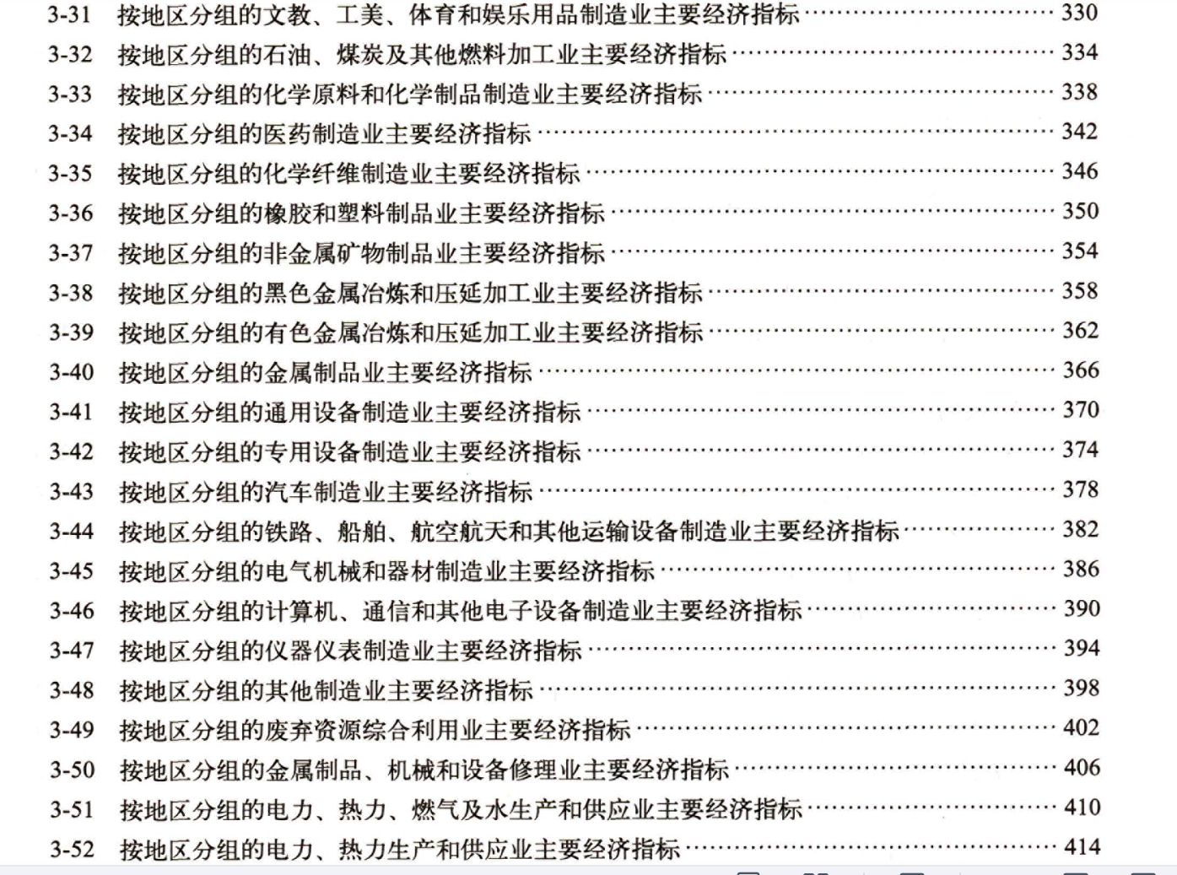
2023年鉴(统计2022年绿色信贷水平) | 按地区分组的规模以上工业企业主要经济指标 |  | 单位：亿元 |  |  |  |  |  | 化学原料及化学制品制造业、非金属矿物制品业、黑色金属冶炼及压延加工业、有色金属炼及压延加工业、石油加工炼焦及核燃料加工业、电力热力的生产和供应业。
地 区 | 总 | 化学原料及化学制品制造业 | 石油 | 电力热力 | 黑色金属 | 有色金属 | 非金属
 | 利息费用 | 利息费用 | 利息费用 | 利息费用 | 利息费用 | 利息费用 | 利息费用

全 国 | 11958.11 | 860.35 | 330.90 | 2968.55 | 642.89 | 499.06 | 489.17 | 0.48426716262
北 京 | 345.59 | 0.87 | 1.95 | 159.52 | 0.72 | 0.51 | 5.47 | 0.48913452357
天 津 | 151.39 | 16.77 | 3.41 | 24.42 | 16.22 | 22.60 | 2.53 | 0.56773895237
河 北 | 542.96 | 24.29 | 16.07 | 113.21 | 144.32 | 5.96 | 22.70 | 0.60142551938
山 西 | 901.66 | 41.75 | 43.62 | 133.85 | 42.39 | 17.63 | 16.38 | 0.32786194353
内蒙古 | 439.04 | 41.76 | 24.47 | 150.45 | 26.67 | 33.26 | 12.64 | 0.65882379738
辽 宁 | 364.84 | 34.09 | 31.67 | 81.40 | 29.10 | 31.15 | 13.64 | 0.60588203048
吉 林 | 133.67 | 10.97 | 1.75 | 40.47 | 9.83 | 1.68 | 7.82 | 0.54253011147
黑龙江 | 184.69 | 4.26 | 13.27 | 56.62 | 5.40 | 1.60 | 2.98 | 0.45552006064
上 海 | 187.28 | 14.29 | 4.59 | 19.43 | 17.40 | 2.42 | 3.31 | 0.32806492952
江 苏 | 998.84 | 59.85 | 13.13 | 150.58 | 69.33 | 23.68 | 28.65 | 0.34562092027
浙 江 | 1006.35 | 113.75 | 3.74 | 119.91 | 14.01 | 21.42 | 43.10 | 0.3139365032
安 徽 | 360.09 | 28.33 | 1.81 | 63.55 | 11.49 | 10.90 | 25.02 | 0.39184648282
福 建 | 393.35 | 33.03 | 10.82 | 84.51 | 22.97 | 40.47 | 17.26 | 0.53148595399
江 西 | 247.11 | 10.51 | 4.50 | 46.37 | 3.18 | 23.46 | 14.54 | 0.4150378374
山 东 | 1022.73 | 116.33 | 60.37 | 220.51 | 52.45 | 29.14 | 48.47 | 0.51555151408
河 南 | 457.34 | 58.78 | 13.34 | 124.18 | 21.02 | 55.40 | 33.57 | 0.66972055801
湖 北 | 318.56 | 25.57 | 3.26 | 84.73 | 5.89 | 5.64 | 13.80 | 0.43599321949
湖 南 | 248.39 | 8.28 | 2.52 | 70.73 | 5.94 | 10.14 | 18.45 | 0.4672490841
广 东 | 1129.12 | 43.34 | 13.63 | 224.04 | 13.52 | 20.94 | 41.50 | 0.31614885929
广 西 | 262.32 | 8.40 | 3.36 | 82.69 | 30.51 | 25.55 | 16.18 | 0.6354452577
海 南 | 44.21 | 2.42 | 2.85 | 20.69 | 0.01 | 0.04 | 1.86 | 0.63040036191
重 庆 | 160.59 | 8.98 | 0.21 | 32.26 | 5.54 | 13.15 | 12.79 | 0.45413786662
四 川 | 497.07 | 22.81 | -26.19 | 216.44 | 22.69 | 5.64 | 30.25 | 0.54648238679
贵 州 | 198.92 | 16.88 | 3.67 | 88.67 | 6.60 | 7.51 | 8.92 | 0.66484013674
云 南 | 286.33 | 8.91 | 3.67 | 167.34 | 9.45 | 22.61 | 9.92 | 0.77497991828
西 藏 | 16.37 | 0.07 |  | 6.19 |  |  | 1.31 | 0.46243127673
陕 西 | 347.35 | 39.78 | 57.29 | 72.94 | 7.05 | 19.18 | 12.20 | 0.60008636822
甘 肃 | 155.22 | 4.03 | 3.59 | 67.15 | 5.80 | 24.76 | 5.09 | 0.71137739982
青 海 | 71.94 | 6.96 | 0.31 | 38.02 | 7.60 | 3.98 | 1.32 | 0.80886850153
宁 夏 | 161.12 | 13.72 | 3.53 | 69.14 | 27.58 | 4.23 | 3.09 | 0.75279294935
新 疆 | 323.68 | 40.54 | 10.71 | 138.54 | 8.22 | 14.39 | 14.39 | 0.70066114681

